概要５ 自然動態（月別出生・死亡数、市町別自然動態）
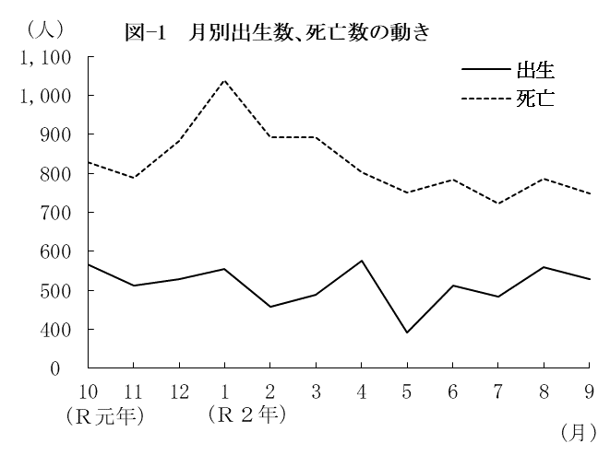
（２） |  | 月別出生数・死亡数の動き
 | 出生数・死亡数を月別にみると
 | 最も多い月は、出生数では4月の
 | 575人、死亡数は1月の1,038人と
 | なっている。
 | また、最も少ない月は、出生数
 | では5月の392人、死亡数は7月の
 | 722人となっている。

 |  | 表－9 月別出生・死亡数 （⇒統計表第４表） |  |  |  |  |  |  |  |  |  |  |  |  |  | (単位：人）
 |  |  |  | 合 計 | Ｒ元年 |  |  | Ｒ２年
 |  |  |  |  | 10月 | 11月 | 12月 | 1月 | 2月 | 3月 | 4月 | 5月 | 6月 | 7月 | 8月 | 9月
 |  | 出生者数 |  | 6,161 | 566 | 512 | 530 | 554 | 458 | 489 | 575 | 392 | 513 | 485 | 559 | 528
 |  | 死亡者数 |  | 9,917 | 828 | 789 | 884 | 1,038 | 893 | 892 | 802 | 750 | 784 | 722 | 787 | 748

（３） |  | 市町別自然動態
 | 出生率、死亡率、自然増減率の上位及び下位をそれぞれ5位までみると、表－10の
 | とおりである。
 | なお、出生率が死亡率を上回ったのは、上峰町・吉野ヶ里町・江北町の3町で、
 | それ以外の17市町(10市7町)では下回った。

 |  | 表-10 市町別自然動態 （⇒統計表第５表） |  |  |  |  |  |  |  |  |  |  |  |  |  |  | (単位：‰）
 |  | 順 位 |  | 出 生 率 |  |  |  | 死 亡 率 |  |  |  |  | 自 然 増 減 率

 |  | 上 位 | 1 | 江北町 |  |  | 12.2 | 大町町 |  |  |  | 20.4 | 上峰町 |  |  |  | 1.5
 |  |  | 2 | 吉野ヶ里町 |  |  | 9.9 | 玄海町 |  |  |  | 19.1 | 吉野ヶ里町 |  |  |  | 0.9
 |  |  | 3 | 小城市 |  |  | 9.2 | 太良町 |  |  |  | 16.1 | 江北町 |  |  |  | 0.1
 |  |  | 4 | 上峰町 |  |  | 9.2 | 白石町 |  |  |  | 15.2 | 鳥栖市 |  |  |  | △ 0.3
 |  |  | 5 | 鳥栖市 |  |  | 8.9 | 多久市 |  |  |  | 14.7 | 小城市 |  |  |  | △ 0.9

 |  | 下 位 | 1 | 白石町 |  |  | 4.9 | 上峰町 |  |  |  | 7.7 | 大町町 |  |  |  | △ 14.1
 |  |  | 2 | 玄海町 |  |  | 5.2 | 吉野ヶ里町 |  |  |  | 9.0 | 玄海町 |  |  |  | △ 14.0
 |  |  | 3 | 多久市 |  |  | 5.8 | 鳥栖市 |  |  |  | 9.2 | 白石町 |  |  |  | △ 10.3
 |  |  | 4 | 有田町 |  |  | 5.8 | 小城市 |  |  |  | 10.2 | 太良町 |  |  |  | △ 10.2
 |  |  | 5 | 太良町 |  |  | 5.9 | 基山町 |  |  |  | 10.5 | 多久市 |  |  |  | △ 8.9

